尺码条
辅料名称 | 颜色/图片 | 尺码 | 大货订购数（张） | 大货样（送办公室）
澳大利亚单 PP尺码条 大货 | 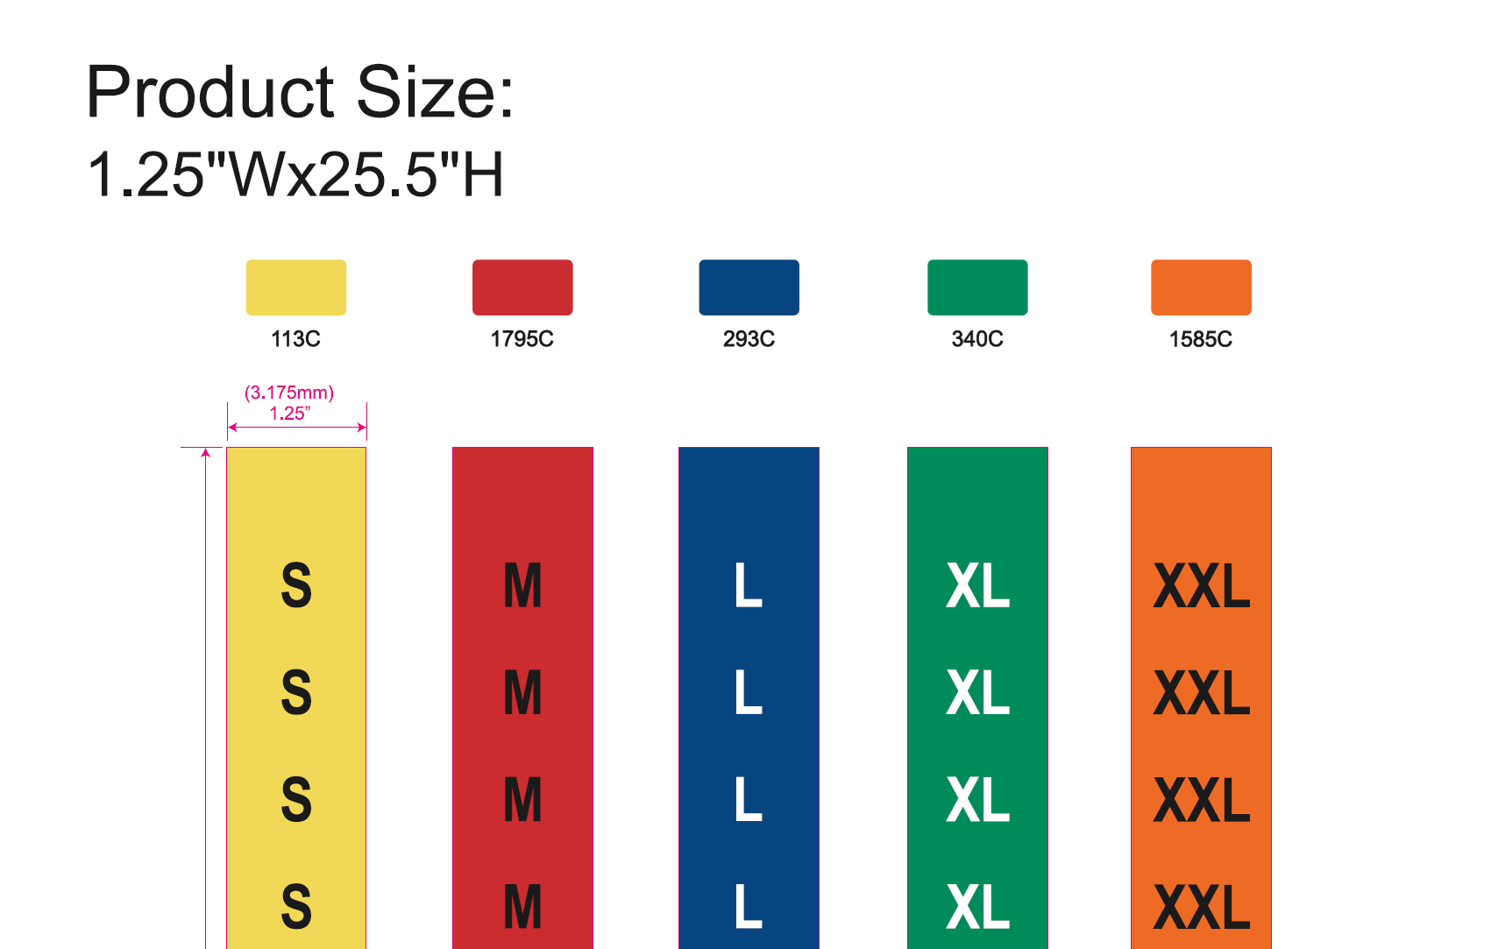 PP材质 material: 0.15mm PP with 1 adhesive strip Size:1.25" w x 25.5"l | S | 50 | 0 | 大货样单独成一箱
 |  | M | 150 | 0
 |  | L | 520 | 0
 |  | XL | 300 | 0
 |  | XXL | 130 | 0
合计 |  |  | 1150

